상품제안서
아디다스 남녀 이중바닥쿠션 스포츠 양말 선물세트 | 상품코드: F22658

 |  |  |  |  |  |  | 02-412-0044 | www.easy1.co.kr
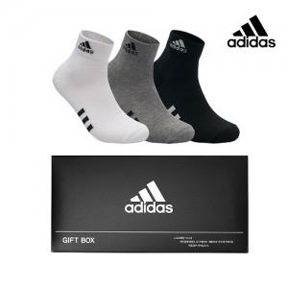

【상세/제작정보】

【인쇄/포장옵션】 | / 포장지포장

【공급단가】 | 수량 | 50~ | 100~ | 500~ | 1,000~ | 2,000~
*VAT별도 | 단가 | 20,360원 | 19,630원 | 18,900원 | 18,180원 | 17,450원

【상품 URL】 | https://easy1.co.kr:443/src/goods_detail.php?gdno=22658

